총괄표
제4기 국토안전관리원 해체계획서 검토위원 신청현황 총괄표

※ 본 총괄표는 정량평가 등에 활용될 자료이므로 명확하게 작성하여 주시기 바랍니다.(신청서와 본 총괄표가 상이할 경우, 총괄표를 우선하여 평가)
(단, 평가 이후 증빙이 불가한 경우 선정에서 제외될 수 있습니다.)
성 명 | 생년월일 | 신청분야1) | 소속 기관 | 부서 | 직위/직급 |  |  | 총 관련 경력(년) | 관련 학력 |  |  |  |  |  |  |  |  | 5년 내 논문게재(건) |  | 5년 내 집필저서(건) | 국가기술자격(대표) |  |  | 기타 기술자격 | 건설기술인 기술등급(대표) |  |  |  |  | 최근 5년 이내 주요사업 (시공,설계,감리,CM 등) |  | 최근 5년 이내 용역 (자문,연구,감정,조사 등) |  | 최근 5년 이내 위원회 위촉 |  |  | 자택 주소 | 근무지역 |  | 연락처 |  |  | 증빙서류 제출 여부 |  |  |  | 비고
 |  |  |  |  | 구분 | 직위 | 직급 |  | 학사 |  |  | 석사 |  |  | 박사 |  |  | 발표 논문 | 수상 논문 |  | 종류 | 발급년도 | 발급월 |  | 전문분야 | 기술등급 | 등급 부여년도 | 등급 부여월 | 참여기간 인정일2) |  |  |  |  | 참여실적 (건) | 해체 위원회 | 관리원 위원회 |  | 직장 주소 | 가점지역 여부 |  |  |  | 학력 증명서 | 재직 증명서 | 건설기술인 경력증명서 | 자격증
 |  |  |  |  |  |  |  |  | 학교 | 취득년도 | 취득월 | 학교 | 취득년도 | 취득월 | 학교 | 취득년도 | 취득월 |  |  |  |  |  |  |  |  |  |  |  |  | 수행실적(건) | 해체 관련 | 수행실적(건) | 해체 관련 |  |  |  |  |  |  | 휴대폰 | E-mail | 직장
(작성예)
국토리 | 1972-12-10 | 건축시공/건설안전 | ㅇㅇㅇㅇㅇㅇㅇ원 | ㅇㅇㅇㅇㅇ실 | (공공기관)부장 이상 | 부장 | 3급 | 26 | 국토안전대학교 | 1998년 | 2월 | 국토안전대학교 | 2000년 | 2월 | - | - | - | 0 | 0 | 0 | 건축시공기술사 | 2005년 | 3월 | 건설안전기술사 | 건축시공 | 특급 | 2000년 | 3월 | 5,506 | 0 | X | 2 | X | 3 | O | O | 경상남도 진주시 ㅇㅇ로 ㅇㅇ아파트 000동 000호 | 경상남도 진주시 에나로 128번길 24 | O | 010-0000-0000 | demo@kalis.or.kr | 000-000-0000 | O | O | O | O

< 작성방법> : 내용은 지원서(한글 파일) 내용과 동일하게 정리
(공통) 1인 당 1행 작성이 원칙(1행 초과시 2행부터는 집계되지 않음)
(공통) 신청분야와 관련하여 대표되는 경력, 자격 등을 우선하여 작성바랍니다.
1) "신청분야"는 오른쪽 화살표를 클릭하여 건축구조, 건축시공/건설안전, 지반/기초, 폭파 중 선택(수정은 F2 또는 Backspace키 사용)
2) "참여기간 일정일"은 건설기술인 경력증명서를 참고하여 기재바랍니다.(아래 예시 참고)
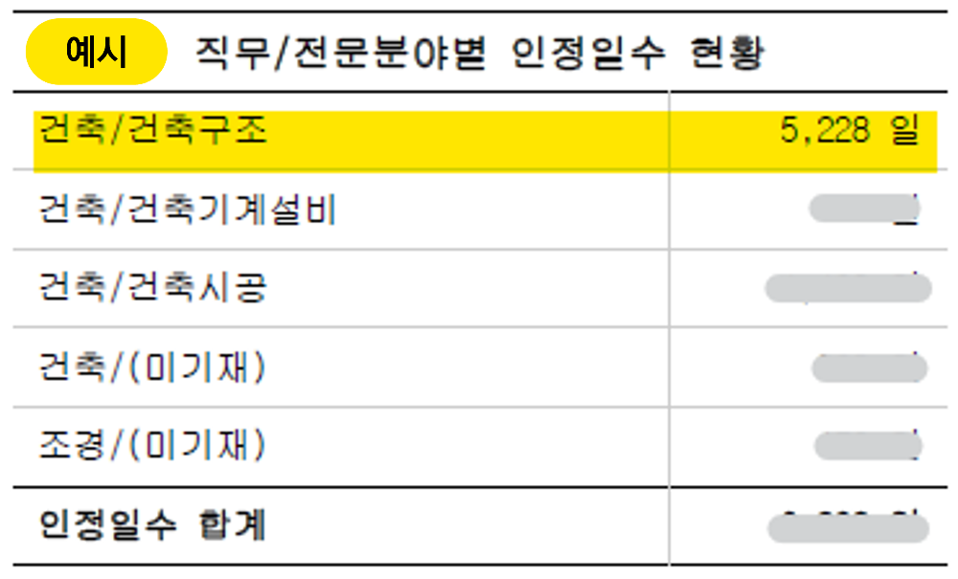
참여기간 인정일 예시

